Commande
IMAGE | REFERENCE | DESIGNATION | MARQUE | CATEGORIE | STYLE | SPORT CODE | COULEUR | QUANTITE | ZONE | PRIX VENTE | NS1 | NS2 | NS3 | NS4 | NS5 | NS6 | NS7 | NS8 | NS9 | NS10
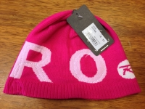 | a001 | a001 desc | marque 2 | CHAUSSURESSSS | J | TENNIS | red | 42 | r34pal54 | 3 | 21 | 2 | 7 | 2 | 3 | 1 | 1 | 2 | 2 | 1
 | a002 | a002 desc | marque 2 | CHAUSSURESSSS | J | TENNIS | white | 11 | x34PAL33 | 4 | 10 | 1

